关系图
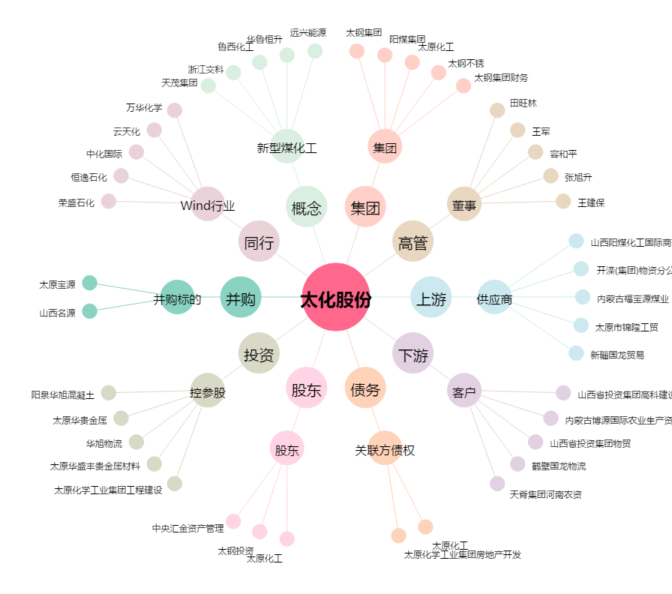
太化股份[600281.SH] - 关系概览图

